팬타온 매입정산(운영사)
팬타온 매입정산(운영사) (IT_PTO_08_01)

작성자 | 작성일 | 수행자 | 수행일
김은별 | 2025.05.08

테스트 대상 상세 (시나리오별 세부단계)
팬타온 매입확정 => 팬타온 매입전송 => 매입전송이력
테스트 시나리오 목적 :
팬타온 주문을 매입정산 확정하고 매입정산 데이터를 ERP로 전송한다.
가정 및 필요사항 :

시나리오 항목 CODE | 시나리오 화면경로 및 페이지 | 테스트 항목 | 테스트 사전 정보 및 입력 | 테스트 케이스 기대결과 | 실제결과 | 구분 또는 실패 여부
IT_PTO_10_01_01 | 운영사 > 정산관리 > 매입확정 | 팬타온 주문 매입확정 | • 팬타온 사업장의 주문의 매출확정 완료 후 매입확정 | • 매입 확정 대상 조회 • 매입 확정 완료 | • OK • OK
IT_PTO_10_01_02 | 운영사 > 정산관리 > 매입전송 | 팬타온 주문 매입전송 | • 매입확정 후 ERP 매입전송 | • 매입 전송 대상 조회 - 계산서 일자 지정 • 매입 전송 완료 | 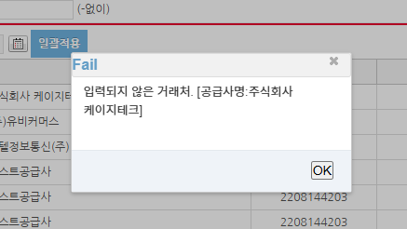 • OK • ERP에 등록되지 않은 거래처 라는 FAIL 알림이 뜸 | ERP전송 테스트 불가

